Sayfa1
CASPER NİRVANA ONE TÜMLEŞİK BİLGİSAYAR - CAD.PRO.AIO512
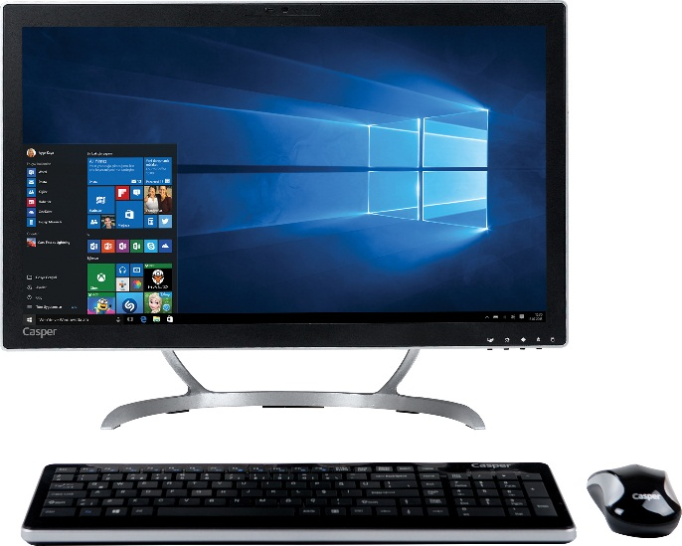
İŞLEMCİ | 7.nesil İ7-7700 İŞLEMCİ (3.60 GHZ'DEN, TURBO BOOST TEKNOLOJİSİ İLE 4.20 GHZ'E KADAR, 8 MB CACHE)
BELLEK | 8 GB
HARDDİSK | 240 GB SSD
EKRAN KARTI | INTEL HD GRAPHICS EKRAN KARTI
CHIPSET | H CHIPSET
İŞLETİM SİSTEMİ | WINDOWS 10 PROFESSIONAL
ÇÖZÜNÜRLÜK | 1920 X 1080 FULL HD
OPTİK SÜRÜCÜ | DVD+RW DUAL
KLAVYE TÜRÜ | TR KLAVYE
SES KARTI | TÜMLEŞİK
MOUSE | CASPER MOUSE
EKRAN BOYUTU | 21.5"
PARLAKLIK | 220 cd/m2
KONTRAST ORANI | 1000:1
NOKTA ARALIĞI | 0.248
MAX. ÇÖZÜNÜRLÜK | 1920 X 1080 FULL HD
TEPKİME SÜRESİ | 3.5
VİDEO GİRİŞİ | HDMI
RENK | 16.7 M
DİĞER | 802.11 b/g/n (Gigabit LAN), 4XUSB 2.0, 2X USB 3.0, 1MP HD WEB CAMERA, KART OKUYUCU, BLUETOOTH, WIFI
Peşin Fiyatı | 1.449.-USD + KDV

